說明
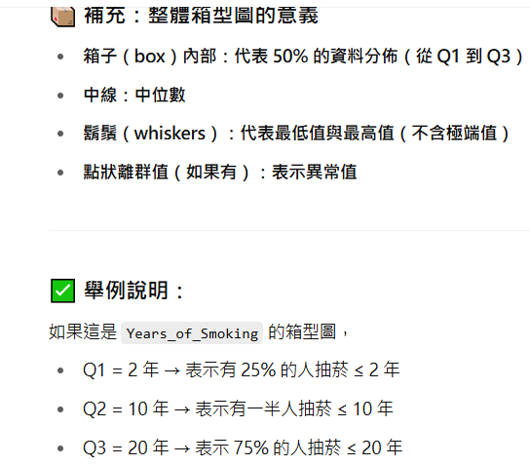
針對數值型欄位，顯示統計摘要資訊，包括：
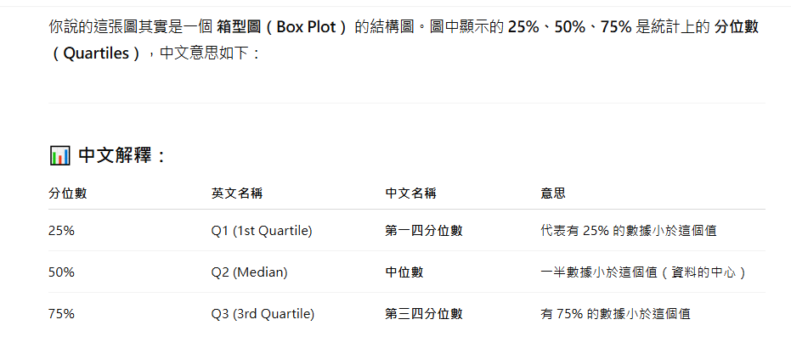
count（總筆數）

mean（平均值）

std（標準差）

min、25%、50%（中位數）、75%、max

